Sheet1 (2)
申购合同
供方：上海汭洐 |  |  |  |  |  |  | 合同标号： |  | WSJ20251217-1
需方：威斯嘉服装有限公司 |  |  |  |  |  |  | 签订点： | 广东佛山顺德均安镇畅兴工业区均益路9号4楼
产品名称，规格，数量，金额 |  |  |  |  |  |  | 签订时间： |  | 2025-12-17 |  |  |  |  |  | 出货日期 2026-1-3
客户 | 款号 | PO | 货品名 | 内容 | 订单数量 | 码数 |  |  |  |  |  |  |  |  | 需订数量 | 损耗
 |  |  |  |  |  | 4 | 6 | 8 | 9 | 10 | 11 | 12 | 14 | 16
利丰 | 038558 | 1536459 | 帆布吊牌 | SKINNY | 1360 | 配001绳仔 |  |  |  |  |  |  |  |  |  | 3%
 |  | 469 | 纸质吊牌 | 10 |  |  |  |  |  |  |  |  |  |  | 1384
 |  |  | 纸质腰卡 | Mid Rise |  | 0 | 102 | 208 | 152 | 214 | 158 | 225 | 230 | 95 | 1384
 |  |  | 帆布后袋牌 | ANKLE LENGTH |  |  |  |  |  |  |  |  |  |  | 0
利丰 | 038566 | 1536693 | 帆布吊牌 | SKINNY | 920 | 配001绳仔 |  |  |  |  |  |  |  |  |  | 3%
 | 远方蓝 | 582 | 纸质吊牌 | 10 |  |  |  |  |  |  |  |  |  |  | 937
 |  |  | 纸质腰卡 | Mid Rise |  | 46 | 87 | 133 | 91 | 138 | 142 | 167 | 133 | 0 | 937
 |  |  | 帆布后袋牌 | ANKLE LENGTH |  |  |  |  |  |  |  |  |  |  | 0
利丰 | 038566 | 1536700 | 帆布吊牌 | SKINNY | 990 | 配001绳仔 |  |  |  |  |  |  |  |  |  | 3%
 | 靛蓝 | 711 | 纸质吊牌 | 10 |  |  |  |  |  |  |  |  |  |  | 1008
 |  |  | 纸质腰卡 | Mid Rise |  | 11 | 76 | 147 | 97 | 167 | 102 | 208 | 174 | 26 | 1008
 |  |  | 帆布后袋牌 | ANKLE LENGTH |  |  |  |  |  |  |  |  |  |  | 0
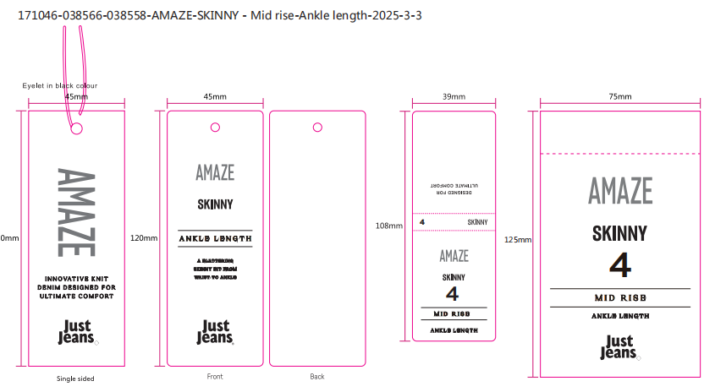
合计
备注
部门 |  |  | 跟单 梁珍
购品种类型 |  |  | 挂牌
订购原因：
申购人签名
主管签名

